상품제안서
송월 헤비무지 수건+보틀 세트 | 상품코드: F20210

 |  |  |  |  |  |  | 02-412-0044 | www.easy1.co.kr
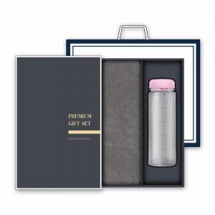

【상세/제작정보】

【인쇄/포장옵션】 | / 박스포장

【공급단가】 | 수량 | 100~ | 300~ | 500~ | 1,000~ | 3,000~
*VAT별도 | 단가 | 9,180원 | 8,840원 | 8,500원 | 8,160원 | 7,950원
 | (수건 및 보틀 색상지정 가능) | 11,200원 | 10,790원 | 10,370원 | 9,960원 | 9,710원

【상품 URL】 | https://easy1.co.kr:443/src/goods_detail.php?gdno=20210

